server
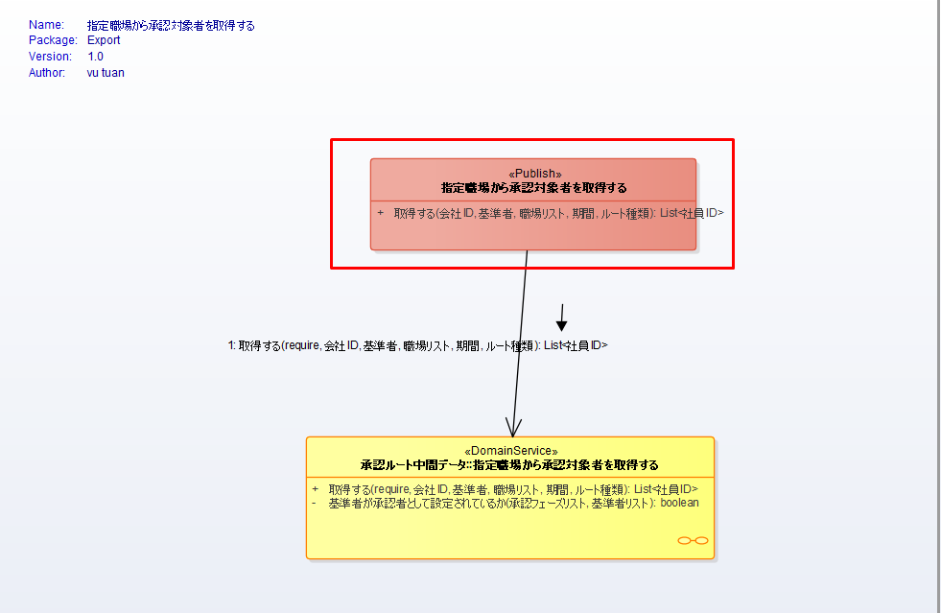
PG | Screen | メニュー別OCD | Note | Coding time | Assign
1 | Pub: 指定職場から承認対象者を取得する
 |  |  | 1. Thêm 1 param | 0.5
 |  |  | 2. Code pub, pub implements, adapter, adapter implements, sử dụng ở service - mỗi mục 0,5, 5 mục | 2.5
 |  |  | 3. Self test - 1,5 | 1.5

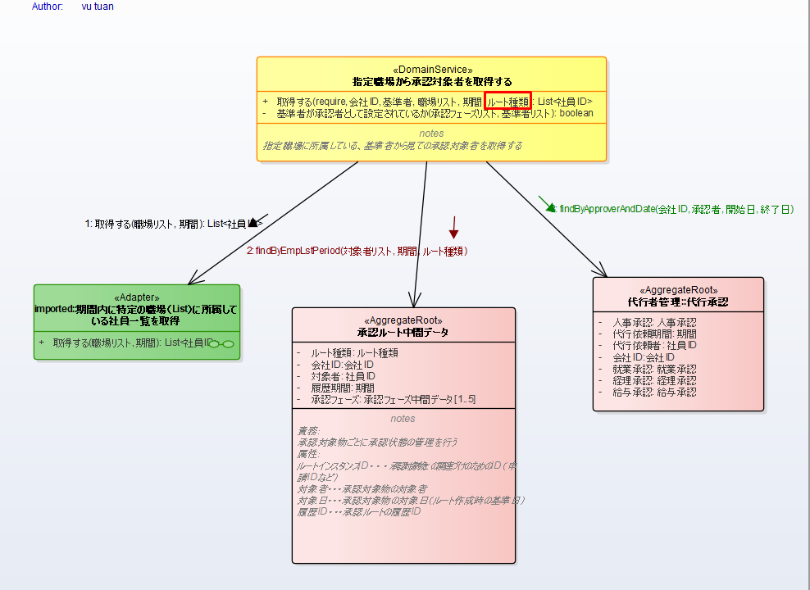
2 | DomainService: 指定職場から承認対象者を取得する_ドメイン仕様書
 |  |  | 1. Thêm param xác định root type
 |  |  | 2. code ở domain service, xác định phạm vi ảnh hưởng, sửa ảnh hưởng - mỗi mục 1, 3 mục = 3 | 3
 |  |  | 3. self test - 1,5 | 1.5

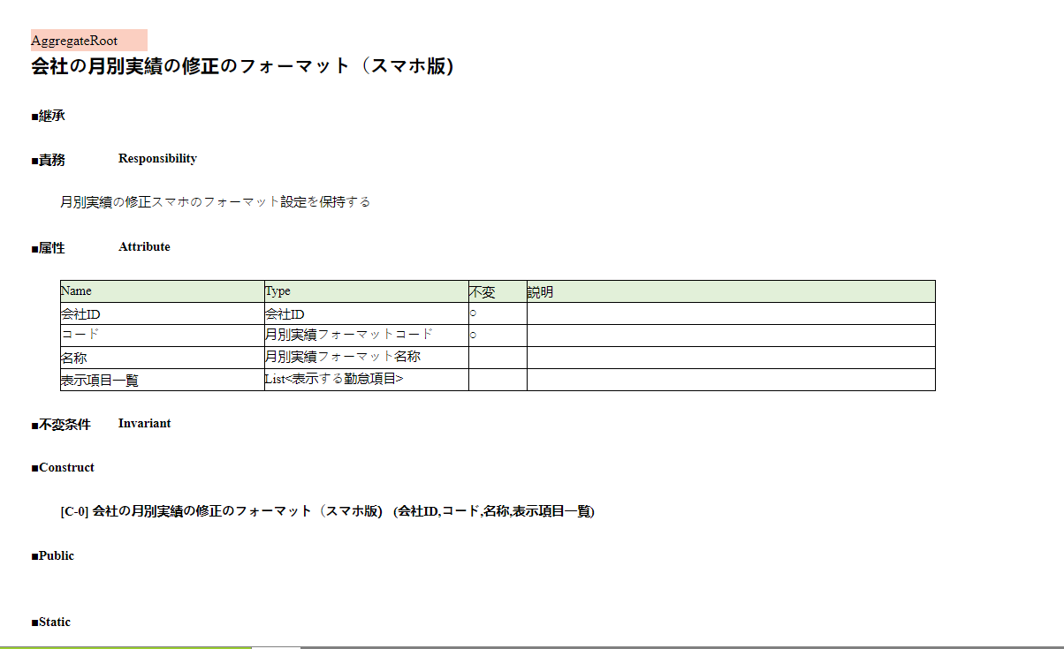
3 | <<AggregateRoot>> 会社の月別実績の修正のフォーマット（スマホ版）- NEW
 |  |  | 1. Tạo aggregateRoot: 1 object - 4 field, 1field = 0,3; 1 contruct = 03 | 1.5
 |  |  | 2. self test = 0,5 | 0.5

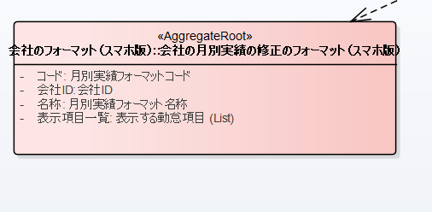

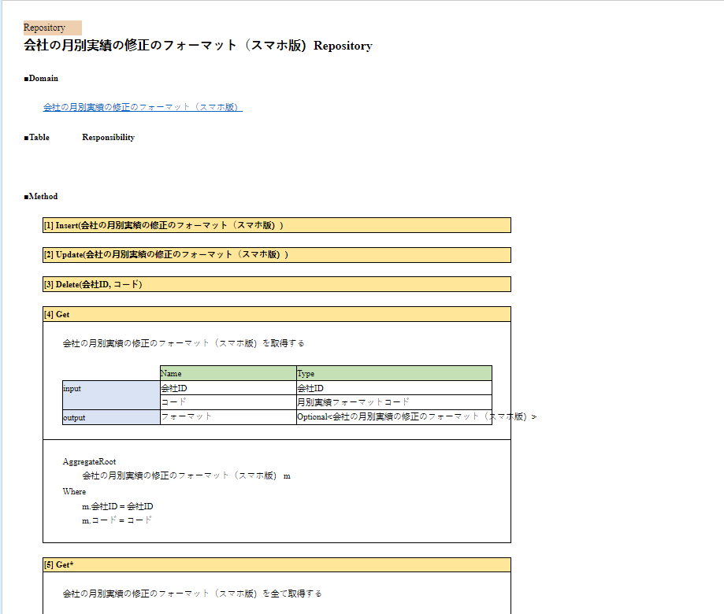
4 | RP-会社の月別実績の修正のフォーマット（スマホ版）Repository
 |  |  | 1. Tạo entity , 4 field - mỗi field = 0,3; | 1.2
 |  |  | 2. Tạo class PK cho entity = 0,5 | 0.5
 |  |  | 3. Tạo 2 hàm toDomain và toEntity, mỗi hàm = 0,5 | 1
 |  |  | 4. Tạo inteface 5 hàm = 1,5 (tạo class và xác định output các hàm) | 1.5
 |  |  | 5. Implement interface ( trung bình khoảng 0,5/hàm + thêm 0,5 đọc tài liệu để xác đinh) có 5 hàm, 1 hàm = 1/hàm | 5
 |  |  | 6. Selftest = 1,5 | 1.5

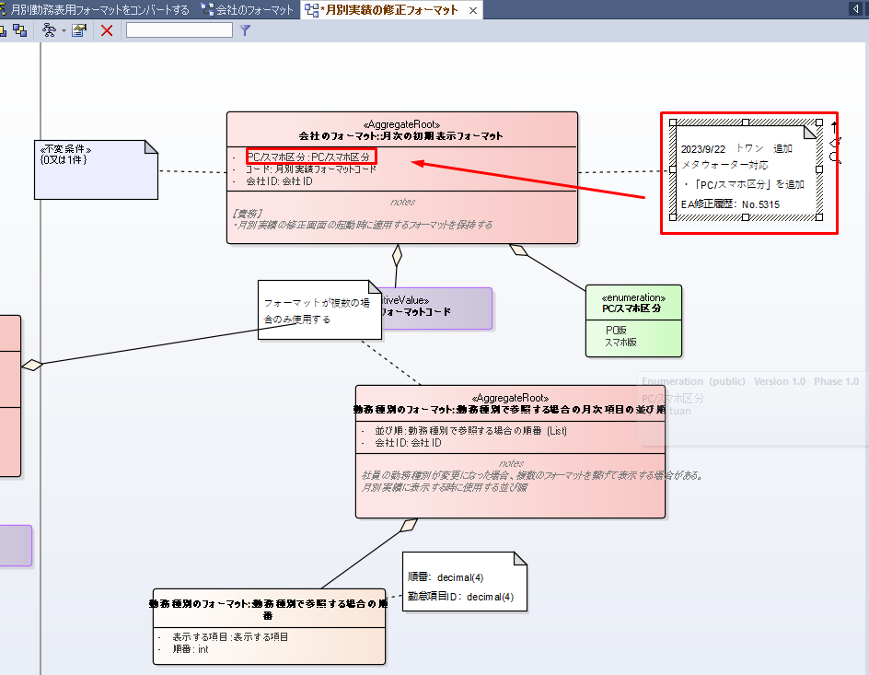
5 | <<AggregateRoot>> 月次の初期表示フォーマット - No.5315
 |  |  | 1. Thêm 1 field = 0.25 | 0.25
 |  |  | 2. Update cho các hàm khác đang gọi đến có 4 hàm(Trung bình 0,5/hàm + thời gian tìm code 0.5) = 1/hàm | 4
 |  |  | 3. Xác định và fix ảnh hưởng sau khi thêm field( bao gồm webSerrvice = 1, command = 1, UI truyền lên = 1,5) | 3.5
 |  |  | 4. Selftest = 1 | 1

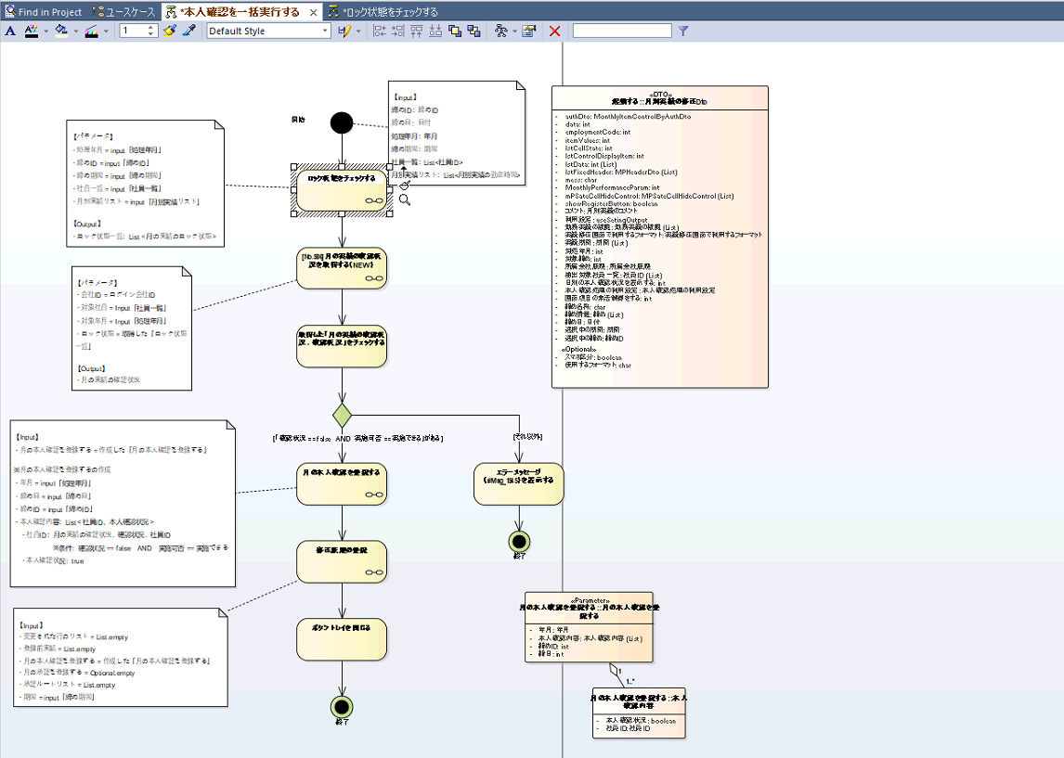
 | A：一覧画面
 | 本人確認を一括実行する
 |  |  | 1. Xác định input, output
 |  |  | 2. Tạo class DTO , các input đầu vào | 1
 |  |  | 3. Tạo method cho webService | 0.5

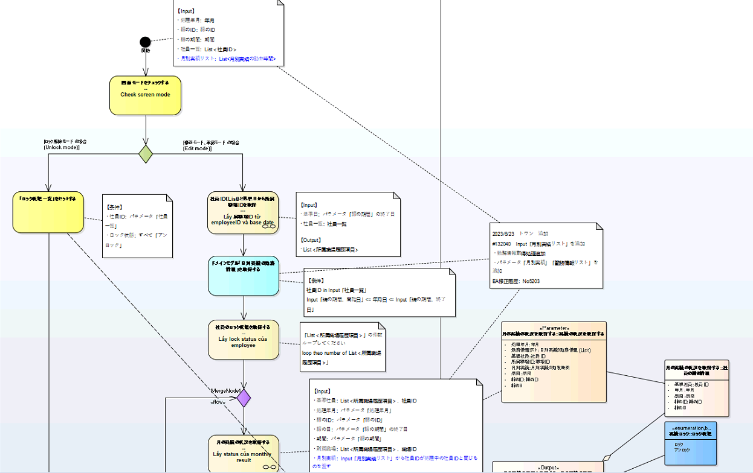
 | 1.1 | ロック状態をチェックする
 |  |  | 1. Xác định input, output
 |  |  | 2. Tạo class DTO , các input đầu vào | 1

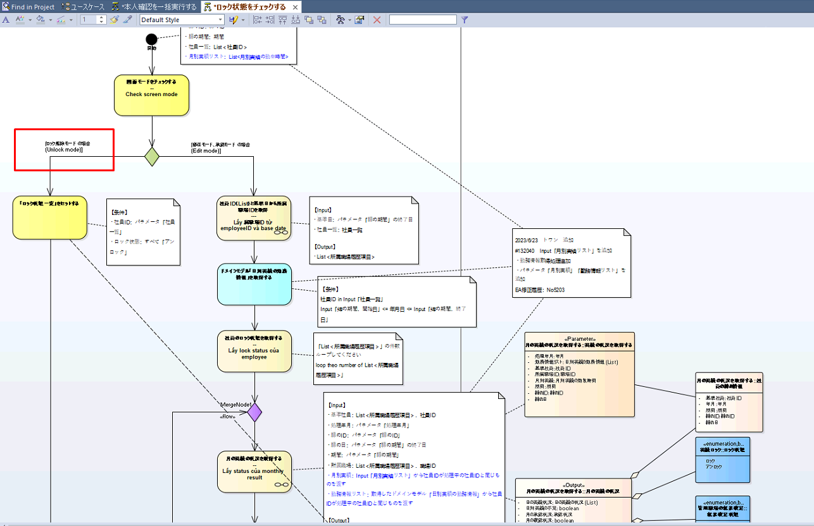
 |  | Căn cứ vào độ phúc tạp của các case để ước lượng
 | 1.1.1 | Unlock mode
 |  |  | 1. Xác định input, output | 0.25
 |  |  | 2. Code logic | 0.25

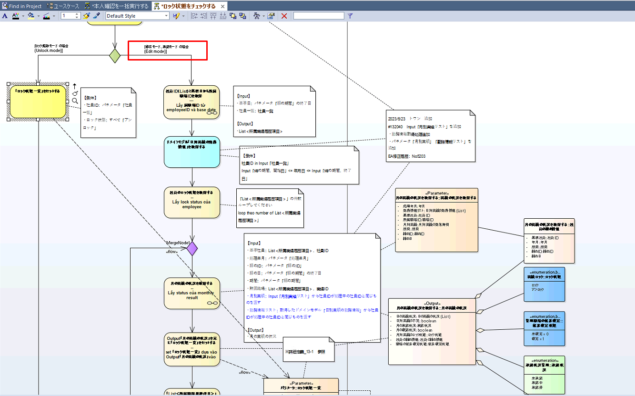
 | 1.1.2 | Edỉt mode
 |  |  | 1. xác định và code xử lý "社員ID（List）と基準日から所属職場IDを取得" | 0.5
 |  |  | 2. Xác định và code xử lý "ドメインモデル「日別実績の勤務情報」を取得する" | 0.5
 |  |  | 3. Xác định và code xử lý "社員のロック状態を取得する" | 0.25
 |  |  | 4. Xác định và code xử lý "月の実績の状況を取得する" | 0.5
 |  |  | 5. Xác định và code xử lý "Output「月の実績の状況」を元に「ロック状態一覧」をセットする" | 0.25
 |  |  | 6. Xác định và code xử lý "「List＜所属職場履歴項目＞」のすべての社員処理したかチェック" | 0.25
 |  |  | 7. Xác định và code xử lý "過去実績の修正ロック" | 0.5
 |  |  | 8. Xác định và code xử lý "Output「ロック状態」を「ロック状態一覧.過去実績のロック」にセットする" | 0.5

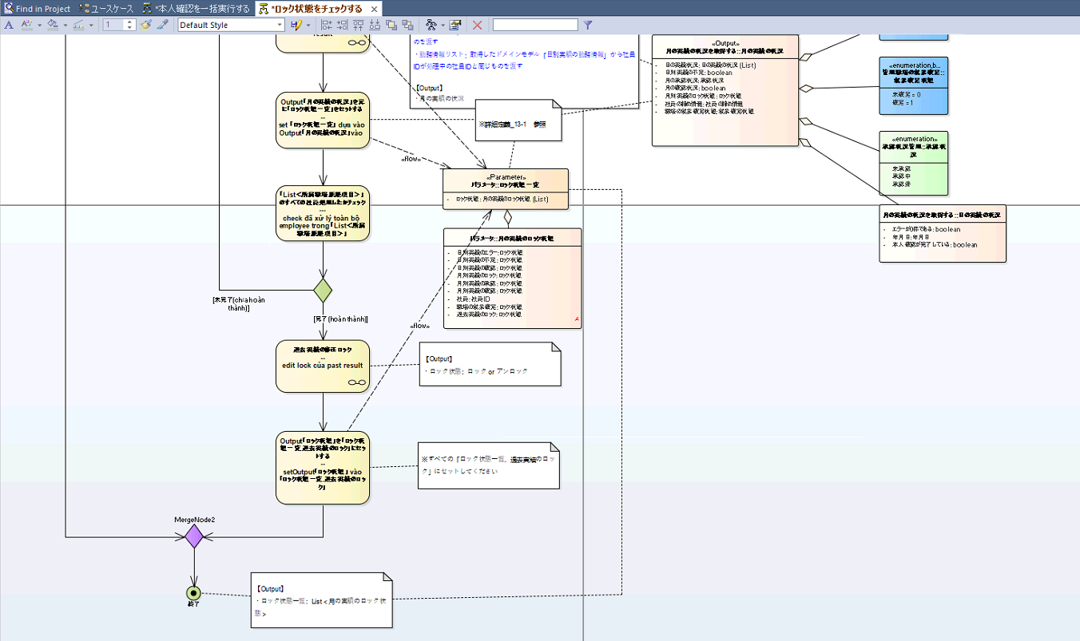

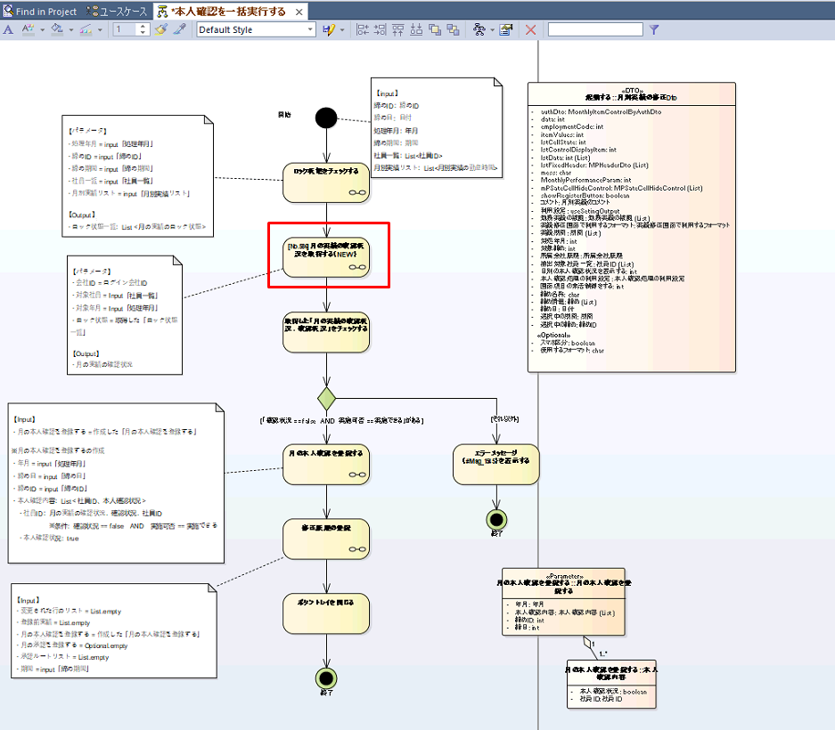
 | 1.2 | [No.586]月の実績の確認状況を取得する（NEW）
 |  |  | 1. Xác định input, output | 0.5
 |  |  | 2. Code logic | 1

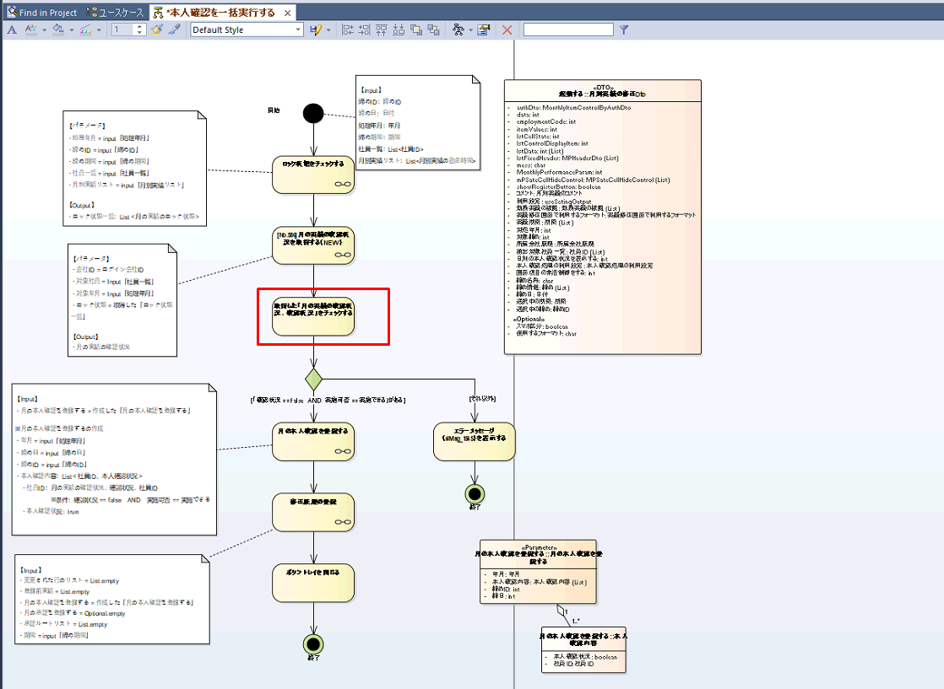
 | 1.3 | 取得した「月の実績の確認状況．確認状況」をチェックする
 |  |  | 1. Code logic | 0.25

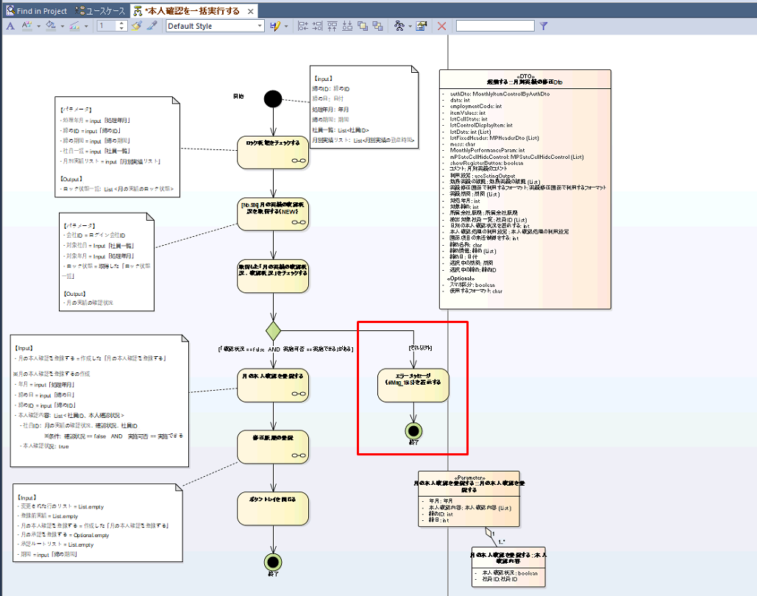
 | 1.4 | Case 「"確認状況 == false AND 実施可否 == 実施できる」 = false
 |  |  | 1. code loic | 0.25

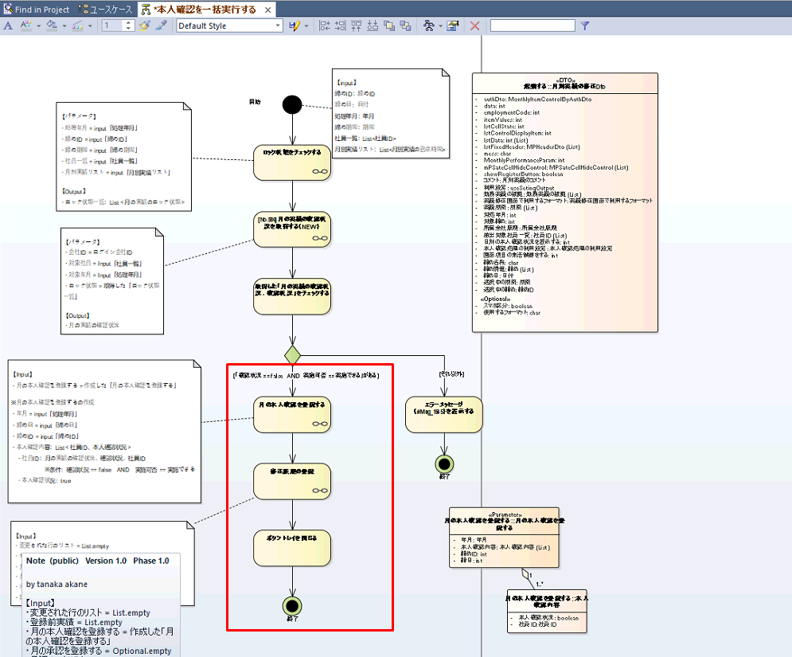
 | 1.5 | Case 「"確認状況 == false AND 実施可否 == 実施できる」 = true
 |  |  | 1. Xác định và code xử lý "月の本人確認を登録する" | 1
 |  |  | 2. Xác định và code xử lý "修正履歴の登録" | 1
 |  |  | 3. Xác định và code xử lý "ボタントレイを閉じる" | 0.25

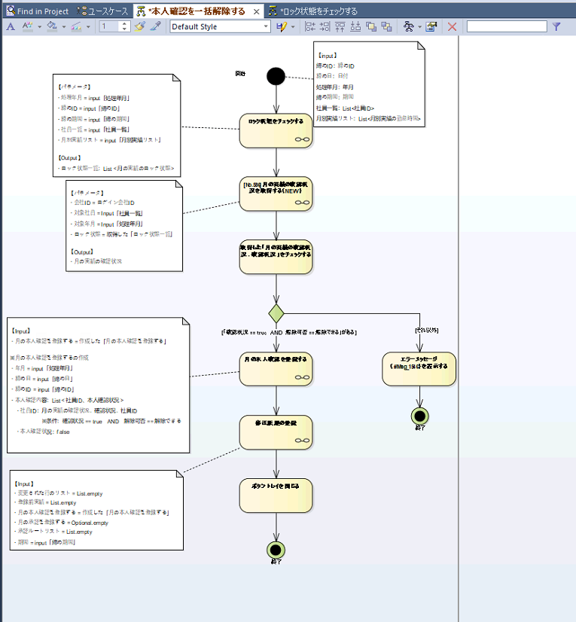
2 | 本人確認を一括解除する
 |  |  | 1. Các xử ý được dùng lại từ xử lý "本人確認を一括実行する" có 6 xử lý mỗi xử lý = 0,25 | 1.5
 |  |  | 2. Tạo method cho webService | 0.5
 |  |  | 3. Xác định message ở case "「確認状況 == true AND 解除可否 == 解除できる」" = false | 0.25

 | 上司承認を一括実行する
 |  |  | 1. Các xử ý được dùng lại từ xử lý "本人確認を一括実行する" có 6 xử lý mỗi xử lý = 0,25 | 1.5
 |  |  | 2. Code hàm để triển khai 2 thuật toán còn lại "「月の実績の確認状況．確認状況．社員ID」から「対象者リスト」を作成する" và "承認ルートから勤怠項目値を取得する（月別）" | 4
 |  |  | 3. Kiểm tra logic từ đầu đến cuối | 1

 | 上司承認を一括解除する
 |  |  | 1. Các xử ý được dùng lại từ xử lý "本人確認を一括実行する" có 6 xử lý mỗi xử lý = 0,25 | 1.5
 |  |  | 2. Code hàm để triển khai 2 thuật toán còn lại "「月の実績の確認状況．確認状況．社員ID」から「対象者リスト」を作成する" và "承認ルートから勤怠項目値を取得する（月別）" | 4
 |  |  | 3. Kiểm tra logic từ đầu đến cuối | 1

 | B-月別実績の修正詳細
 | 起動する
 |  |  | 1. Tạo class DTO để truyền dữ liệu map giữ UI và server | 1

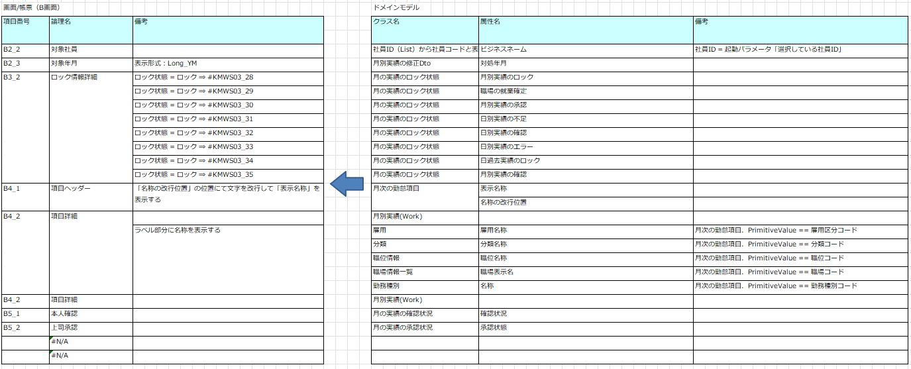

 | 月別実績を修正する
 |  |  | 1. "修正した実績を登録する" đã được triển khai có thể sử dụng lại. Nhưng cần kiểm tra DTO input, output để code function convert về data phù hợp với thuật toán "修正した実績を登録する" và self test | 3
 |  |  | 2. Code method cho webservice | 0.25

 | 終了する
 |  |  | 1. Xác định output trả về | 1

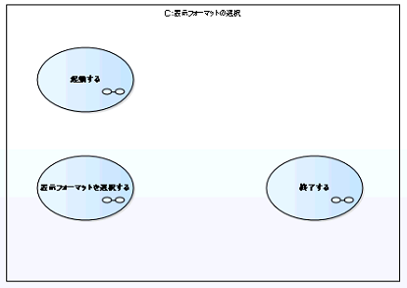
 | 起動する
 |  |  | 1. Xác định các step, có 3 step | 1

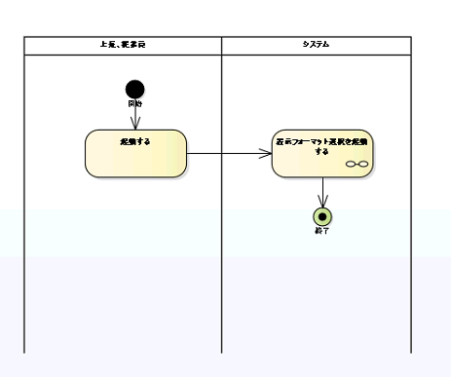
 | 表示フォーマット選択を起動する
 |  |  | 1. Tạo DTO | 0.5
 |  |  | 2. Tao AggregateRoot | 0.5
 |  |  | 3. Tạo entity, PK | 0.5
 |  |  | 4. Tạo repository để lấy dữ liệu | 0.5
 |  |  | 5. Tạo finder | 0.5
 |  |  | 6. Tạo web service | 0.5

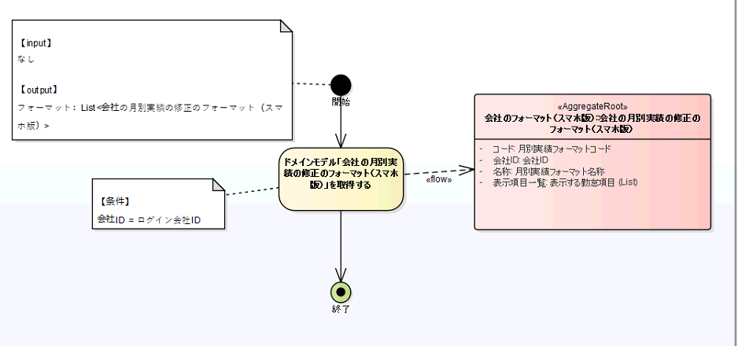

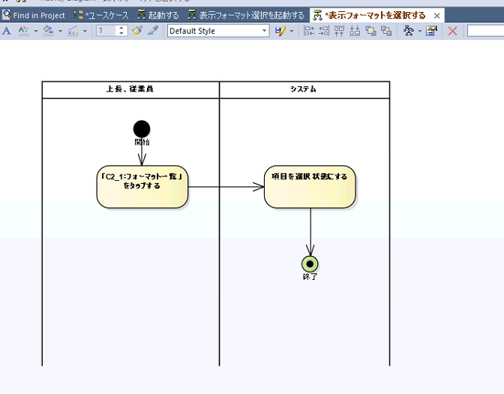
 | 表示フォーマットを選択する
 |  |  | 1. Xác định thao tác, xử lý | 1

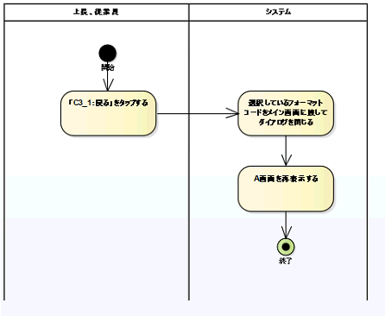
 | 終了する
 |  |  | 1. Xác định thao tác, xử lý | 1

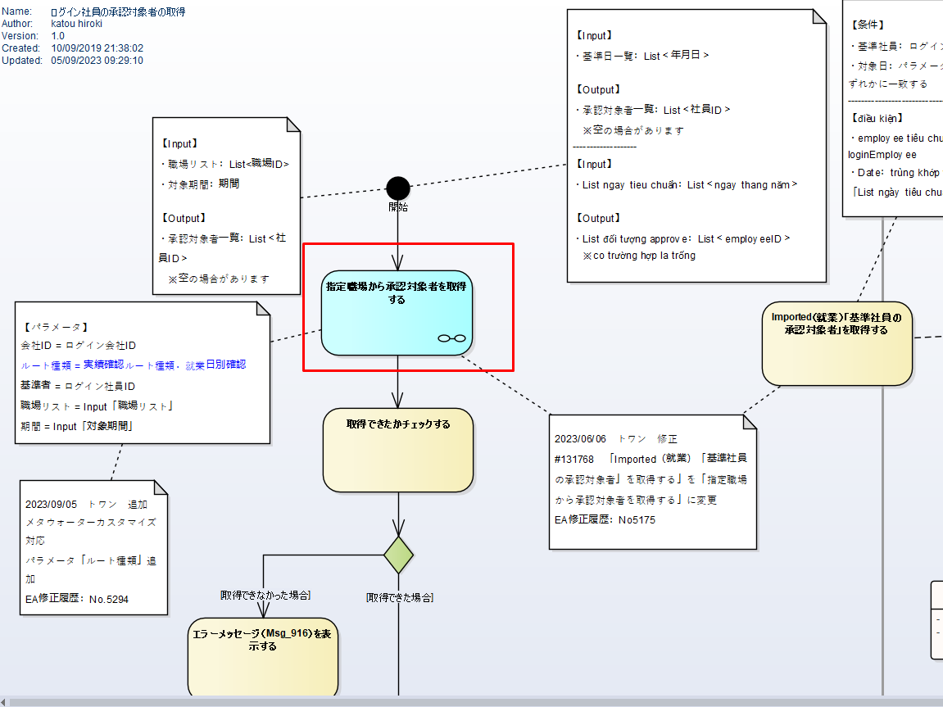
 | KDW004_日別実績の確認
 |  |  | 1. Thêm param xác định root type
 |  |  | 2. Code, xác định phạm vi ảnh hưởng | 3
 |  |  | 3. self test - 1,5 | 1.5

 |  |  | Tổng | 71.95

UI
Screen | Screen name | Jobs | Note | Coding time | Screen Image
KMWS03_月別実績の修正 |  |  |  |  | 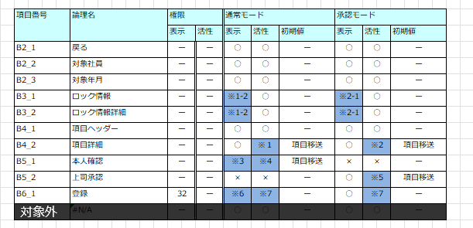 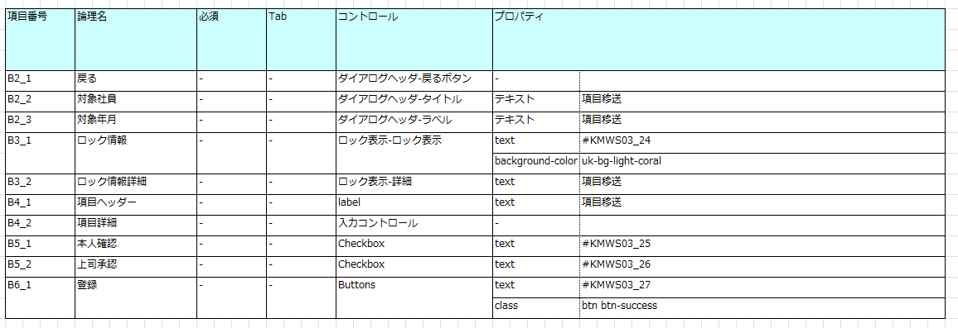 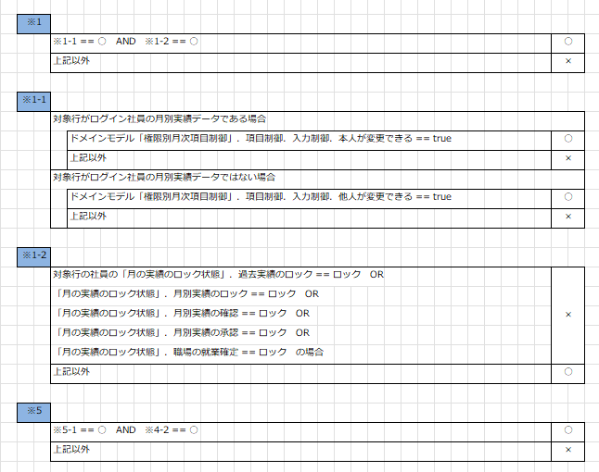 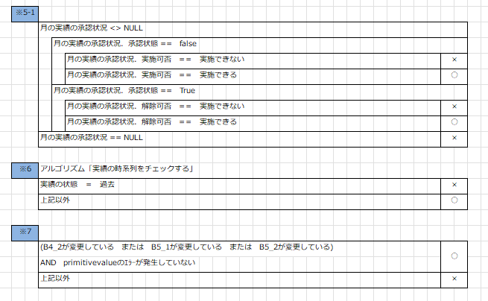 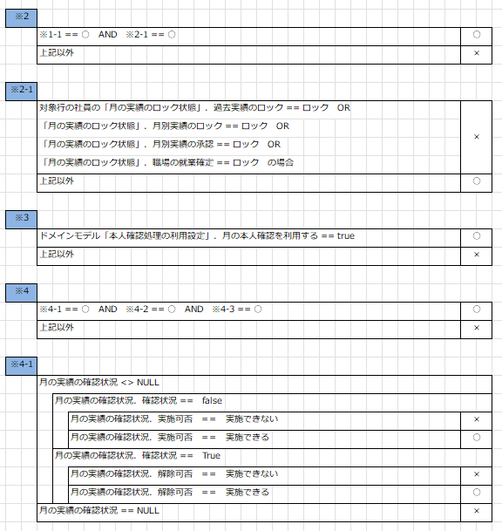 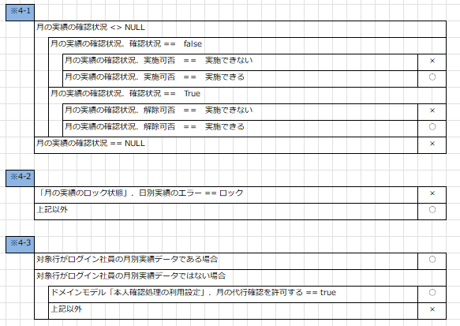
B | 月別実績の修正
 |  | xhtml - html/binding/control | 10 items | 10
 |  | CSS |  | 4
 |  | MVVM (dựng model, useCase, services) | validate 5 items | 7.5
 |  | 項目制御 | Điều kiện hiển thị: có 6 items liên quan giá trị ※, 2 item liên quan tới giá trị x, 3 item có init value | 5.5

B | 月別実績の修正 |  |  |  | 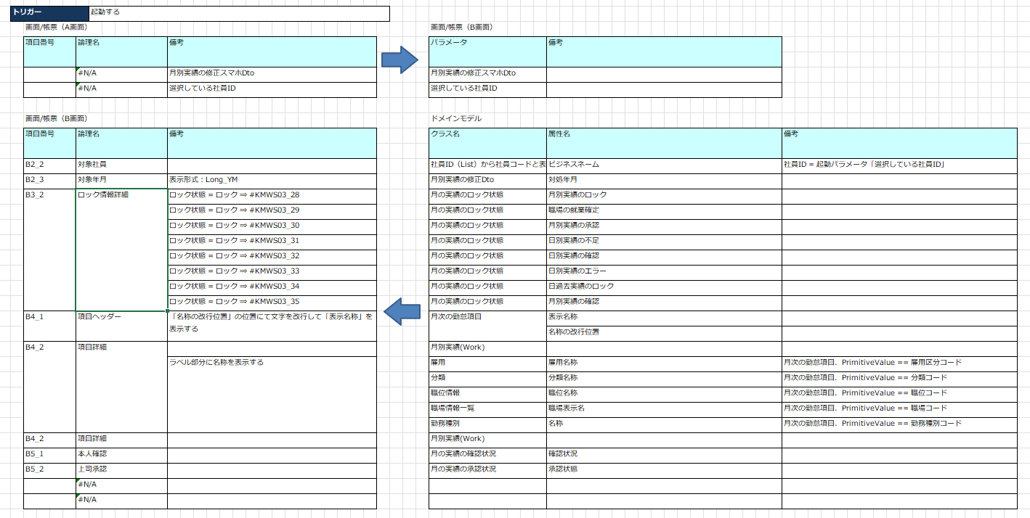
 |  | MVVM (dựng model, useCase, services) | - Nhận dữ liệu từ màn A và tạo class DTO mapping, convert data để cập nhật vào 8 items từ data truyền lên bởi xử lý khởi động màn hình - Format hiển thị tiền tệ, thời gian | 16
 |  |  | Xác định, tạo class và convert data cho PrimativeValue | 4

B | 月別実績の修正
 |  | MVVM (dựng model, useCase, services) | -Tổng hợp, convert dữ liệu từ các item để thực hiện gọi thuật toán "修正した実績を登録する". - Hiển thị dialog khi đăng ký thành công (Msg_15) hoặc có lỗi (Msg_2290,Msg_2291,Msg_2292,Msg_2293). - Quay lại màn A khi đăng ký thành công. | 16

 | C：表示フォーマットの選択 |  |  |  | 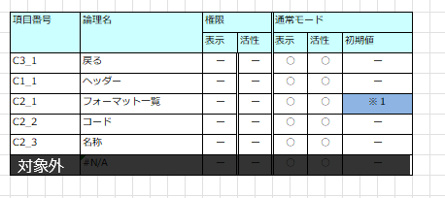
 | 項目定義 và 項目制御
 |  | xhtml - html/binding/control | 5 items | 6
 |  | CSS |  | 3
 |  | 項目制御 | Có item C2_1 liên quan giá trị ※ | 0.5

 | 項目移送
 |  | MVVM (dựng model, useCase, services) | Nhận dữ liệu selected format từ màn A và tổng hợp, convert dữ liệu để thực hiện gọi thuật toán "表示フォーマット選択を起動する" để lấy danh sách format mobile theo công ty login | 5
 |  | Xác đinh logic, binding dữ liệu |  | 2

 |  | MVVM (dựng model, useCase, services) | Tạo class DTO và convert dữ liệu trả về từ thuật toán "表示フォーマット選択を起動する" để mapping vào item hiển thị danh sách format và select vào format đang sử dụng ở màn A. | 5
 |  | UI処理 | Xử lý search format hiển thị theo コード/名称(item C1_1) và self test | 2.5
 |  | Xác đinh logic, binding dữ liệu |  | 2

 |  | MVVM (dựng model, useCase, services) | Convert data của format đang được select trong danh sách format để truyền sang màn A và quay lại màn A | 4
 |  | Xác đinh logic, binding dữ liệu |  | 2

 | 処理概要
 |  | MVVM (dựng model, useCase, services) | Có 3 thao tác xử lý | 3

 |  | Tối ưu hóa response 2 màn B và C |  | 5 | 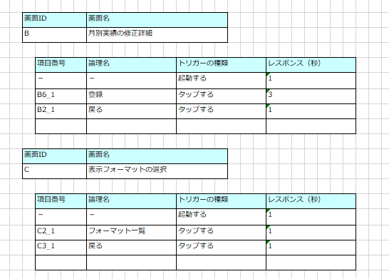

 |  |  | Tổng | 103

